Aanvraag
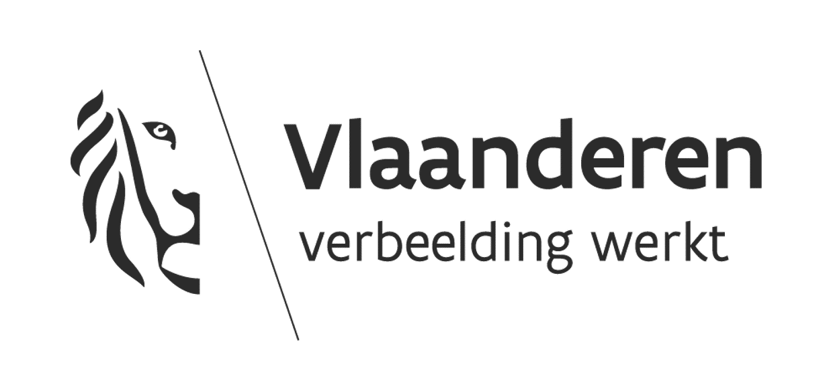
 |  |  |  |  |  |  | INSTRUCTIEKOLOM
 |  |  |  |  |  |  | Velden | Kleur
 |  |  |  |  |  |  | invulbaar
 |  |  |  |  |  |  | niet invulbaar
 |  |  |  |  |  |  | automatische berekening
 |  |  |  |  |  |  | (sub)totalen
Financiering en raming investeringssubsidies voor jeugdinfrastructuur - duurzame basisvoorziening & inrichting
Naam van de organisatie:
Titel van het project:
btw-percentage van de werken: | 0% |  |  |  |  |  | Invullen indien van toepassing. Indien het btw-bedrag wordt gerecupereerd vult u 0% in. Indien het percentage niet gekend is vult u niets in en geeft u toelichting in één van de tekstvakken van het aanvraagformulier (KIOSK).
btw-percentage voor het kunstwerk (indien van toepassing): | 0%
btw-percentage voor erelonen/studiekosten: | 0%
Raming
Uitgavenpost (raming per maatregel/projectonderdeel) | Bedrag (incl. btw) | Bedrag (excl. btw) | % kosten per Focusgebied
 |  |  | 1 | 2 | 3 | CHECK 100% ?
maatregel 1 | € - | € - | 0% | 0% | 0% | 0% | Vul hier de maatregelen aan waarvoor subsidie wordt gevraagd. Enkel onroerende infrastructuurwerken worden hier opgenomen, de erelonen en studiekosten worden onderaan de raming berekend aan de hand van het totaalbudget van de ingevulde maatregelen (veld 39 B). In de kolommen D, E en F vul je telkens het percentage van de kosten in voor het focusgebied waar de maatregel toe behoort. Indien je slechts één focusgebied hebt gekozen, vul je 100% in. Vul enkel percentages in bij focusgebieden die je in het aanvraagformulier op KIOSK hebt aangeduid. Voeg een document met de gedetailleerde raming toe als bijlage bij de aanvraag op KIOSK.
maatregel 2 | € - | € - | 0% | 0% | 0% | 0%
maatregel 3 | € - | € - | 0% | 0% | 0% | 0%
maatregel 4 | € - | € - | 0% | 0% | 0% | 0%
 | € - | € - | 0% | 0% | 0% | 0%
 | € - | € - | 0% | 0% | 0% | 0%
 | € - | € - | 0% | 0% | 0% | 0%
 | € - | € - | 0% | 0% | 0% | 0%
 | € - | € - | 0% | 0% | 0% | 0%
 | € - | € - | 0% | 0% | 0% | 0%
 | € - | € - | 0% | 0% | 0% | 0% | KLIK HIER VOOR MEER INFO OVER DE FOCUSGEBIEDEN (website departement)
 | € - | € - | 0% | 0% | 0% | 0%
 | € - | € - | 0% | 0% | 0% | 0% | Focusgebied 1 | Kwaliteitsvolle en duurzame basisvoorzieningen
 | € - | € - | 0% | 0% | 0% | 0% | Focusgebied 2 | Veilige en toegankelijke ontmoetingsplaatsen voor kinderen en jongeren
 | € - | € - | 0% | 0% | 0% | 0% | Focusgebied 3 | Jeugdvriendelijke vormgeving van buurten en speelgebieden
 | € - | € - | 0% | 0% | 0% | 0%
 | € - | € - | 0% | 0% | 0% | 0%
 | € - | € - | 0% | 0% | 0% | 0%
 | € - | € - | 0% | 0% | 0% | 0%
 | € - | € - | 0% | 0% | 0% | 0% | De berekeningstool voor het minimale te besteden bedrag voor kunstintegratie (cel B37) vindt u op het volgende tabblad. Kijk goed na of het decreet houdende de integratie van kunstgebouwen van toepassing is.
 | € - | € - | 0% | 0% | 0% | 0%
Budget Kunstintegratie | € - | € - | 0% | 0% | 0% | 0%
SUBTOTAAL | € - | € -
Gevraagde subsidie voor... % kosten voor ereloon, studiekosten, … (maximaal 20%) | 0% |  |  |  |  |  | Vul het percentage in van de kosten die u wenst te ontvangen voor de studies en erelonen met rechstreekse betrekking op het project. Enkel diensten die via de wetgeving op overheidsopdrachten aanbesteed werden komen in aanmerking. Indien er geen subsidie gevraagd wordt voor deze kosten, vul je "0%" in. De maximale onkosten bedragen 20% van het totaalbedrag van de maatregelen die bovenaan zijn aangevuld.
 | € - | € -
TOTALE PROJECTKOST | € - | € -

Financieel plan
Inkomenspost: | Bedrag | % totaalbudget
 | SUBSIDIEPERCENTAGE (maximaal 60%)
Gevraagde investeringssubsidie | € - | #DIV/0! | Subsidie Focusgebied 1 |  |  | #DIV/0! | De gevraagde investeringssubsidie bedraagt minimaal 50.000 euro en maximaal 250.000 euro. Indien er meerdere focusgebieden werden aangeduid, moet het subsidiebedrag per focusgebied minimaal 25.000 euro bedragen.

Aandeel eigen middelen | € - | #DIV/0! | Subsidie Focusgebied 2 |  |  | #DIV/0!

Aandeel andere overheden | € - | #DIV/0! | Subsidie Focusgebied 3 |  |  | #DIV/0! | Vermeld de bedragen en officiële benaming van alle overheidsorganisaties die middelen ter beschikking stellen voor dit project. Voeg de bewijsstukken bij de aanvraag op KIOSK (bijlagen).
Omschrijving andere overheidsmiddelen | -

Aandeel overige middelen | € - | #DIV/0!
Omschrijving overige middelen | - |  |  |  |  |  | Vermeld de bedragen en officiële benaming van alle andere organisaties die middelen ter beschikking stellen voor dit project.Voeg de bewijsstukken bij de aanvraag op KIOSK (bijlagen).
 | € | %
TOTALE FINANCIERING PROJECT | € - | #DIV/0! |  |  |  |  | De totale financiering van het project incl. btw moet overeenkomen met de totale projectkost (veld 41 B). Bij een correct ingevuld dossier kleuren veld B 56 en C 56 groen.

